フローチャート
所得金額調整控除・基礎控除・
配偶者控除の確認を行います。

今年1～12月の
年末調整の対象となる給与の
収入金額は？
右の４項目のいずれか
に該当しますか？
①あなたが、特別障害者（障害の程度が１級又は２級の方等。詳しくはHPのQ&A等を参照）に該当する
②あなたに、年齢２３歳未満の扶養親族（夫婦共働きの場合、所得金額調整控除の判定については、夫婦がそれぞれ扶養親族を有することになります。一方、一の扶養親族に係る扶養控除の適用については、夫婦どちらか一方のみが受けられます。）がいる
③あなたに、特別障害者である同一生計配偶者がいる
④あなたに、特別障害者である扶養親族がいる
2000万円以上、または |  |  |  |  |  |  |  |  | 850万円超
算出できない |  |  |  |  |  |  |  |  |  |  |  |  |  |  |  | はい

 |  |  | 850万円以下 |  |  |  |  |  |  |  |  |  |  | いいえ

あなたは、所得金額調整控除を
受けることができません。
あなたは、所得金額調整控除を
受けることができます。

下の青色のセルにあなたの今年の給与の収入金額を、灰色のセルにその他の所得金額を入力して下さい。
下の薄黄色のドロップダウンリストから、「所得金額調整控除を受ける」を選択してください。

端子
判断
処理
 |  | （単位：円） |  |  |  |  |  |  |  |  |  |  |  |  |  |  | ▼凡例
 |  | 所得の種類 |  | 収入金額等 |  | 必要経費等 |  | 所得金額等 |  |  |  | ↓ドロップダウンリスト
 |  |  |  |  |  |  |  |  |  |  |  |  |  |  |  |  |  |  |  |  |  | ：記号
 |  | 給与所得 (調整控除前) |  | 0 |  |  |  | 0 |  |  |  | 所得金額調整控除を受けない

 |  | 所得金額 調整控除額 |  |  |  |  |  | 0 |  |  |  |  |  |  |  |  |  | 青色 | 灰色 |  | 薄黄色 | ：入力・選択箇所

 |  | 給与所得 (調整控除後) |  |  |  |  |  | 0
 |  |  |  |  |  |  |  |  |  |  |  |  |  |  |  |  |  | オレンジ | ピンク |  |  | ：自動計算箇所
 |  | その他の所得 |  | 0 |  | 0 |  | 0

 |  | 合計所得金額（太枠内合計） |  |  |  |  |  | 0

ピンク色のセルの値は
何円になりましたか？

 | 算出できない |  |  |  |  |  |  |  |  |  |  |  | 1,000万円超 |  | 2,400万円超 |  |  |  |  | 2,450万円超 |  |  | 2,500万円超
 |  |  |  |  |  |  | 1,000万円以下 |  |  |  |  |  | 2,400万円以下 |  | 2,450万円以下 |  |  |  |  | 2,500万円以下
あなたの基礎控除の
額は48万円です。
あなたの基礎控除の
額は48万円です。
あなたの基礎控除の
額は32万円です。
あなたの基礎控除の
額は16万円です。
あなたは基礎控除を受けられません。

あなたは、「配偶者（特別）控除」を
受けることができません。
確認はこれで終わりです。
必要書類の提出をお願いします。
配偶者がいない→右へ
配偶者がいる↓下へ
 |  |  |  |  |  |  |  |  |  |  | 右

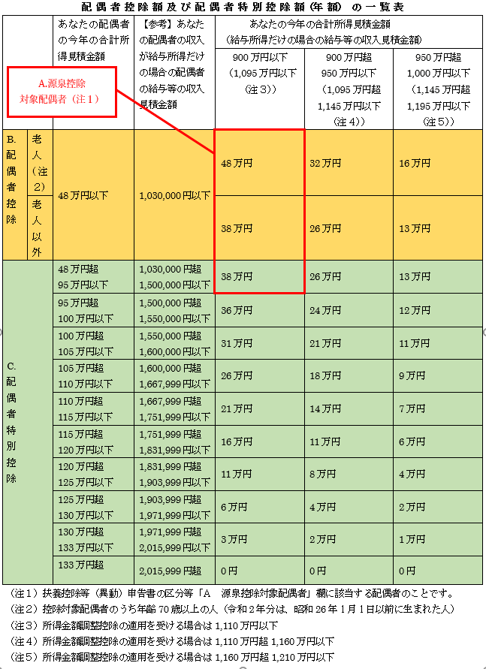
 |  |  |  |  | 下

下の青色のセルに配偶者の収入金額を、
灰色のセルに配偶者のその他の所得金額を
入力して下さい。

 |  | （単位：円）
 |  | 所得の種類 |  | 収入金額等 |  | 必要経費等 |  | 所得金額

 |  | 給与所得 |  | 0 |  |  |  | 0

 |  | その他の所得 |  | 0 |  | 0 |  | 0

 |  | 合計所得金額（太枠内合計） |  |  |  |  |  | 0

ピンク色のセルの値は
何円になりましたか？
 | 算出できない |  |  |  |  |  |  |  |  | 133万円超

 |  |  | 48万円以下 |  |  |  |  |  | 48万円超133万円以下
あなたは右の表のB.配偶者控除を
受けることができます。
控除額は表を確認してください。
あなたは右の表のC.配偶者特別控除を受けることができます。
控除額は表を確認してください。

確認はこれで終わりです。
必要書類をご提出いただいたうえ、
ご自身で確定申告を行ってください。
確認はこれで終わりです。
必要書類をご提出ください。

